2_記入例と入力上の注意点
記入例と入力上の注意点
わたSHIGA輝く国スポ・障スポ 強化指定メンバーリスト

 |  |  |  |  |  |  |  |  |  |  |  |  | 競技団体名 | 滋賀県水泳連盟
 |  |  |  |  |  |  |  |  |  |  |  |  | 記載責任者 | 近江 太郎
 | ★マークの項目はドロップダウンリストから選択してください |  |  |  |  |  |  |  |  | 年令は令和6年4月1日時点↓ | ↓学年は中・高・大のみ |  | 連絡先 | ○○○-○○○○-○○○○
 | ★ |  | ★ | ★ |  |  |  |  | ★ | ↓ | ↓ ★ |  |  |  | Tｼｬﾂｻｲｽﾞはﾀｰｹﾞｯﾄｴｲｼﾞのみ↓ ★ | ↓学校や所属先以外のチームがあれば記載
 | 新/継 | 競技(種目) | 種別 | 役職 | 氏名(姓) | 氏名(名) | よみがな(姓) | よみがな(名) | 性別 | 年令 | 学年 | 所属所在地 | 所属先 | 種目 | Tｼｬﾂｻｲｽﾞ | 所属チーム | 備考
1 | 新規 | 水泳（競泳） | 全種別 | PTリーダー | 近江 | 太郎 | おうみ | たろう | 男 | 50 |  | 高島市 | 株式会社近江工業
2 | 新規 | 水泳（競泳） | 成年男子 | 監督 | 大津 | 一郎 | おおつ | いちろう | 男 | 45 |  | 大津市 | 滋賀県庁
3 | 新規 | 水泳（競泳） | 成年男子 | コーチ | 膳所 | 次郎 | ぜぜ | じろう | 男 | 30 |  | 草津市 | 草津東高等学校 教員
4 | 新規 | 水泳（競泳） | 成年男子 | 選手 | 石山 | 三郎 | いしやま | さぶろう | 男 | 25 |  | 近江八幡市 | 八幡高等学校 教員 | 自由形50m自由形100mﾒﾄﾞﾚｰﾘﾚｰ4×100m
5 | 新規 | 水泳（競泳） | 成年男子 | 選手 | 瀬田 | 四郎 | せた | しろう | 男 | 23 |  | 東近江市 | 八日市南高校 職員 | ﾌﾘｰﾘﾚｰ4×50m
6 | 新規 | 水泳（競泳） | 少年男子 | 監督 | 草津 | 五郎 | くさつ | ごろう | 男 | 42 |  | 栗東市 | 栗東高等学校 教員
7 | 新規 | 水泳（競泳） | 少年男子A | コーチ | 栗東 | 六郎 | りっとう | ろくろう | 男 | 17 | 高校3年 | 守山市 | 立命館守山高等学校
8 | 新規 | 水泳（競泳） | 少年男子B | 選手 | 守山 | 七郎 | もりやま | ななろう | 男 | 15 | 中学3年 | 長浜市 | 長浜市立西中学校 | 自由形400m
9 | 新規 | 水泳（飛込） | 成年女子 | 監督 | 野洲 | 花子 | やす | はなこ | 女 | 24 |  | 大津市 | 公益財団法人滋賀県スポーツ協会 | 飛板飛込 高飛込
10 | 新規 | 水泳（水球） | 女子（成年少年共通） | 監督 | 八幡 | 空 | はちまん | そら | 女 | 20 | 大学3年 | 世田谷区 | 国士舘大学
11 | 新規 | 水泳（競泳） | ターゲットエイジ | 選手 | 彦根 | 勝美 | ひこね | かつみ | 女 | 13 | 中学2年 | 彦根市 | 彦根市立東中学校 | 自由形 | M | イトマン彦根

ドロップダウンリストから選択してください。
※一度抹消して再登録する選手は「新規」としてください。
漢字氏名に基づき自動入力されます。
誤りがあれば直接入力で修正してください。
学校所属は「教員」「職員」の区別を明示してください。
事務局への補足説明があれば
入力してください。

所属所在地は市区町村を入力してください。
ターゲットエイジ強化選手のみ、
ドロップダウンリストから選択してください。
なお、提出後のＴシャツサイズ変更、交換はできませんので、必ず本人または保護者に確認してください。

令和５年度に国体参加資格を有するターゲットエイジ強化選手のうち、
少年種別の強化事業にも参加する選手は、
「ターゲットエイジ（少年○○）」をドロップダウンリストから選択してください。
ドロップダウンリストから選択してください。
ドロップダウンリストから選択してください。
学校または勤務先と異なる所属チーム
があれば記載してください。

令和6年4月1日時点での年齢を記載してください。

ﾀｰｹﾞｯﾄｴｲｼﾞTｼｬﾂｻｲｽﾞ表
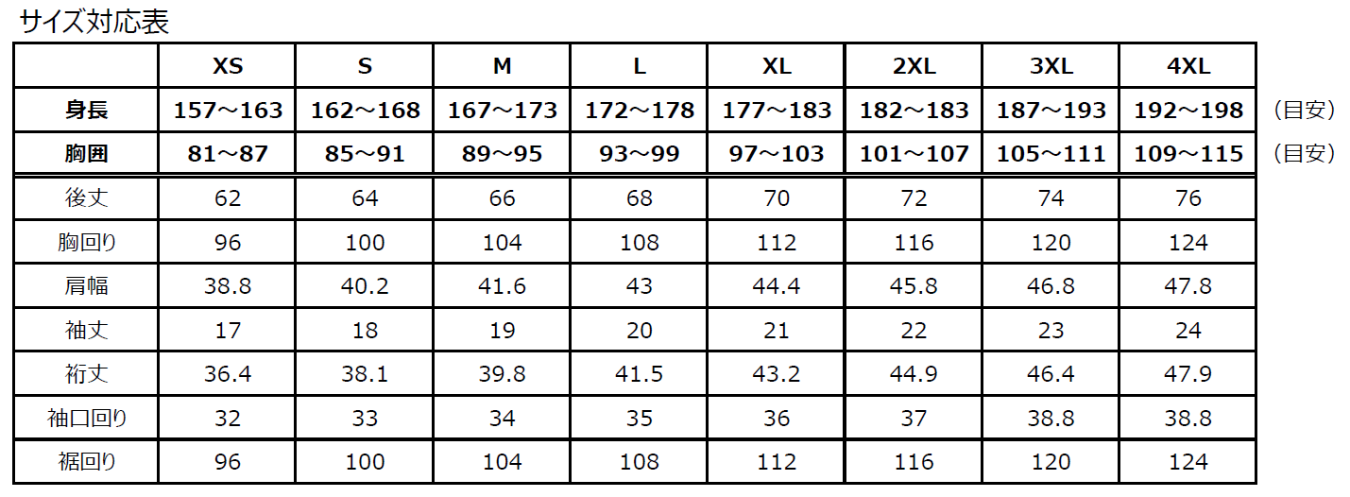
≪注意≫ サイズ変更、交換はできませんので、必ず本人または保護者に確認してください。

